elec_rail_medium
Country | 2018 | 2020 | 2030 | 2050 |  | Annahme nach https://www.bmvi.de/SharedDocs/DE/Anlage/G/MKS/mks-kurzstudie-szenarien.pdf?__blob=publicationFile
Belgium | 51.26 | 52.26 | 53.26 | 54.26 |  | in Schienen-, Binnnenschifffahrt und Flugverkehr bis 2050 Beibehaltung der bisherigen Antriebsarten; vor alllem im Güterverkehr
Bulgaria | 71.1 | 71.1 | 71.1 | 71.1 |  | ausnahme Schine leichte Zunahme der Elektrotraktion
Czechia | 34 | 34 | 34 | 34
Denmark | 50 | 50 | 65 | 95 | file:///C:/Users/ge79xox/Downloads/ICEECC_Proceedings%20(1).pdf
Germany | 60 | 60 | 75 | 90 | https://www.allianz-pro-schiene.de/themen/aktuell/innovative-antriebe-auf-der-schiene/
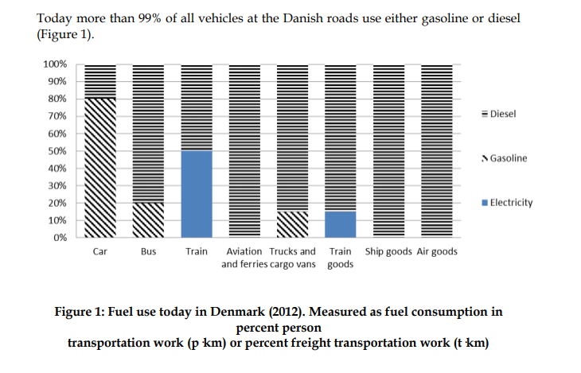
Estonia | 16.7 | 16.7 | 16.7 | 16.7
Ireland | 51.26 | 52.26 | 53.26 | 54.26
Greece | 23.4 | 23.4 | 23.4 | 23.4
Spain | 64 | 64 | 64 | 64
France | 53.3 | 53.3 | 53.3 | 53.3
Croatia | 37.3 | 37.3 | 37.3 | 37.3
Italy | 71.2 | 71.2 | 71.2 | 71.2
Cyprus | 51.26 | 52.26 | 53.26 | 54.26
Latvia | 13.4 | 13.4 | 13.4 | 13.4
Lithuania | 6.5 | 6.5 | 6.5 | 6.5
Luxembourg | 95.3 | 95.3 | 95.3 | 95.3
Hungary | 39 | 39 | 39 | 39
Malta | 51.26 | 52.26 | 53.26 | 54.26
Netherlands | 69.9 | 69.9 | 69.9 | 69.9
Austria | 71.2 | 71.2 | 71.2 | 71.2
Poland | 63.6 | 63.6 | 63.6 | 63.6
Portugal | 65 | 65 | 65 | 65
Romania | 37.4 | 37.4 | 37.4 | 37.4
Slovenia | 41.4 | 41.4 | 41.4 | 41.4
Slovakia | 44.3 | 44.3 | 44.3 | 44.3
Finland | 55.1 | 55.1 | 55.1 | 55.1
Sweden | 83.7 | 83.7 | 83.7 | 83.7
United Kingdom | 32.4 | 32.4 | 32.4 | 32.4
Iceland | 51.26 | 52.26 | 53.26 | 54.26
Norway | 58.4 | 58.4 | 58.4 | 58.4
Switzerland | 100 | 100 | 100 | 100
Montenegro | 89.5 | 89.5 | 89.5 | 89.5
North Macedonia | 33.5 | 33.5 | 33.5 | 33.5
Serbia | 33.5 | 33.5 | 33.5 | 33.5
Albania | 0 | 0 | 0 | 0
Bosnia and Herzegovina | 75 | 75 | 75 | 75

